2.28
...
2018년 1월도 공정 온도 및 스라그 수분 추이
...
2018년 1월
일자 | 가동 시간 | Slag 수분 | 버너 설정온도 | B/F 온도 | 원단위
...
1/2 | 24 | 7.2 | 650 | 79 | 6.0
1/3 | 24 | 7.2 | 700 | 83 | 6.2
1/4 | 20.4 | 7.1 | 700 | 79 | 6.2
1/5 | 23.5 | 7.1 | 700 | 79 | 6.0
1/6 | 24 | 7.0 | 600 | 78 | 6.0
1/7 | 24 | 7.0 | 700 | 77 | 6.4
1/8 | 24 | 6.9 | 700 | 77 | 6.0
1/9 | 13.6 | 7.0 | 700 | 77 | 6.4
1/10 | 24 | 6.9 | 700 | 77 | 6.0
1/11 | 11.5 | 6.9 | 700 | 76 | 6.2
1/12 | 19.6 | 7.0 | 700 | 76 | 6.1
1/13 | 24 | 7.1 | 700 | 76 | 6.1
1/14 | 23 | 7.1 | 700 | 77 | 6.3
1/18 | 23.5 | 6.1 | 400 | 85 | 5.7
1/19 | 20.3 | 5.9 | 400 | 83 | 5.9
1/20 | 24 | 5.1 | 350 | 82 | 5.7
1/21 | 24 | 5.1 | 300 | 84 | 5.7
2019년 1월도 공정온도 및 스라그 수분 추이
 | 버너 설정온도 | B/F 온도 | Slag 수분
1/2 | 700 | 77 | 6.3
1/3 | 700 | 78 | 5.9
1/4 | 700 | 75 | 7.1
1/5 | 700 | 77 | 6.6
1/6 | 450 | 77 | 6.4
1/15 | 250 | 83 | 4.8
1/16 | 70 | 90 | 5.1
1/17 | 80 | 89 | 5.3
1/18 | 70 | 81 | 5.8
1/19 | 280 | 82 | 5.4
1/20 | 100 | 80 | 6.7
1/21 | 350 | 79 | 6.4
1/22 | 200 | 77 | 6.5
1/23 | 700 | 74 | 6.6
1/24 | 650 | 72 | 6.8
1/25 | 700 | 73 | 7.3
1/26 | 700 | 73 | 7.5
1/27 | 250 | 76 | 6.5
1/28 | 400 | 76 | 6.3
1/29 | 400 | 76 | 6.5
1/30 | 700 | 72 | 8.6
1/31 | 260 | 77 | 6.7
1/22 | 20.3 | 6.5 | 700 | 77 | 6.1
1/31 | 13.3 | 8.3 | 700 | 70 | 7.5
평균 | 405 | 6.76 | 621 | 79 | 6.06
...
34900 | 200 | 6980000
34950 | 800 | 27960000
34600 | 16 | 553600
34750 | 340 | 11815000
34800 | 186 | 6472800
35000 | 850 | 29750000
35050 | 150 | 5257500
 | 2542 | 88788900 | 34928.756884
...

3.31
...
2018년 1월도 공정 온도 및 스라그 수분 추이
 | 버너 설정온도 | Slag 수분
1/2 | 650 | 7.2
1/3 | 700 | 7.2
1/4 | 700 | 7.1
1/5 | 700 | 7.1
1/6 | 600 | 7.0
1/7 | 700 | 7.0
1/8 | 700 | 6.9
1/9 | 700 | 7.0
1/10 | 700 | 6.9
1/11 | 700 | 6.9
1/12 | 700 | 7.0
76
77
85
83
82
84
77
70
...
 |  |  |  | 2018년 1월
 |  |  |  | 일자 | 가동 시간 | Slag 수분 | 버너 설정온도 | B/F 온도 | 원단위
...
 |  |  |  | 1/2 | 24 | 7.2 | 650 | 79 | 6.0
 |  |  |  | 1/3 | 24 | 7.2 | 700 | 83 | 6.2
 |  |  |  | 1/4 | 20.4 | 7.1 | 700 | 79 | 6.2
 |  |  |  | 1/5 | 23.5 | 7.1 | 700 | 79 | 6.0
 |  |  |  | 1/6 | 24 | 7.0 | 600 | 78 | 6.0
 |  |  |  | 1/7 | 24 | 7.0 | 700 | 77 | 6.4
 |  |  |  | 1/8 | 24 | 6.9 | 700 | 77 | 6.0
80 | 89 | 5.6 |  | 1/9 | 13.6 | 7.0 | 700 | 77 | 6.4
70 | 81 | 5.8 |  | 1/10 | 24 | 6.9 | 700 | 77 | 6.0
280 | 82 | 5.3 |  | 1/11 | 11.5 | 6.9 | 700 | 76 | 6.2
100 | 80 | 5.8 |  | 1/12 | 19.6 | 7.0 | 700 | 76 | 6.1
1/13 | 24 | 7.1 | 700 | 76 | 6.1
1/14 | 23 | 7.1 | 700 | 77 | 6.3
1/18 | 23.5 | 6.1 | 400 | 85 | 5.7
1/19 | 20.3 | 5.9 | 400 | 83 | 5.9
1/20 | 24 | 5.1 | 350 | 82 | 5.7
1/21 | 24 | 5.1 | 300 | 84 | 5.7
2019년 1월도 공정온도 및 스라그 수분 추이
 | 버너 설정온도 | Slag 수분
1/2 | 700 | 6.3
1/3 | 700 | 5.9
1/4 | 700 | 7.1
1/5 | 700 | 6.6
1/6 | 450 | 6.4
1/15 | 250 | 4.8
1/16 | 70 | 5.1
1/17 | 80 | 5.3
1/18 | 70 | 5.8
1/19 | 280 | 5.4
1/20 | 100 | 6.7
79 | 0
77 | 0
74 | 0
72 | 0
73 | 0
73 | 0
76 | 0
76 | 0
76 | 0
72
77
1/22 | 20.3 | 6.5 | 700 | 77 | 6.1
1/31 | 13.3 | 8.3 | 700 | 70 | 7.5
평균 | 281.45 | 7.03 | 686 | 78 | 6.06
...
34900 | 200 | 6980000
34950 | 800 | 27960000
34600 | 16 | 553600
34750 | 340 | 11815000
34800 | 186 | 6472800
35000 | 850 | 29750000
35050 | 150 | 5257500
 | 2542 | 88788900 | 34928.756884
...

4.30
...
2018년 1월도 공정 온도 및 스라그 수분 추이
 | 버너 설정온도 | Slag 수분
1/2 | 650 | 7.2
1/3 | 700 | 7.2
1/4 | 700 | 7.1
1/5 | 700 | 7.1
1/6 | 600 | 7.0
1/7 | 700 | 7.0
1/8 | 700 | 6.9
1/9 | 700 | 7.0
1/10 | 700 | 6.9
1/11 | 700 | 6.9
1/12 | 700 | 7.0
76
77
85
83
82
84
77
70
...
 |  |  |  | 2018년 1월
 |  |  |  | 일자 | 가동 시간 | Slag 수분 | 버너 설정온도 | B/F 온도 | 원단위
...
 |  |  |  | 1/2 | 24 | 7.2 | 650 | 79 | 6.0
 |  |  |  | 1/3 | 24 | 7.2 | 700 | 83 | 6.2
 |  |  |  | 1/4 | 20.4 | 7.1 | 700 | 79 | 6.2
 |  |  |  | 1/5 | 23.5 | 7.1 | 700 | 79 | 6.0
 |  |  |  | 1/6 | 24 | 7.0 | 600 | 78 | 6.0
 |  |  |  | 1/7 | 24 | 7.0 | 700 | 77 | 6.4
 |  |  |  | 1/8 | 24 | 6.9 | 700 | 77 | 6.0
80 | 89 | 5.6 |  | 1/9 | 13.6 | 7.0 | 700 | 77 | 6.4
70 | 81 | 5.8 |  | 1/10 | 24 | 6.9 | 700 | 77 | 6.0
280 | 82 | 5.3 |  | 1/11 | 11.5 | 6.9 | 700 | 76 | 6.2
100 | 80 | 5.8 |  | 1/12 | 19.6 | 7.0 | 700 | 76 | 6.1
1/13 | 24 | 7.1 | 700 | 76 | 6.1
1/14 | 23 | 7.1 | 700 | 77 | 6.3
1/18 | 23.5 | 6.1 | 400 | 85 | 5.7
1/19 | 20.3 | 5.9 | 400 | 83 | 5.9
1/20 | 24 | 5.1 | 350 | 82 | 5.7
1/21 | 24 | 5.1 | 300 | 84 | 5.7
2019년 1월도 공정온도 및 스라그 수분 추이
 | 버너 설정온도 | Slag 수분
1/2 | 700 | 6.3
1/3 | 700 | 5.9
1/4 | 700 | 7.1
1/5 | 700 | 6.6
1/6 | 450 | 6.4
1/15 | 250 | 4.8
1/16 | 70 | 5.1
1/17 | 80 | 5.3
1/18 | 70 | 5.8
1/19 | 280 | 5.4
1/20 | 100 | 6.7
79 | 0
77 | 0
74 | 0
72 | 0
73 | 0
73 | 0
76 | 0
76 | 0
76 | 0
72
77
1/22 | 20.3 | 6.5 | 700 | 77 | 6.1
1/31 | 13.3 | 8.3 | 700 | 70 | 7.5
평균 | 281.45 | 7.03 | 686 | 78 | 6.06
...
34900 | 200 | 6980000
34950 | 800 | 27960000
34600 | 16 | 553600
34750 | 340 | 11815000
34800 | 186 | 6472800
35000 | 850 | 29750000
35050 | 150 | 5257500
 | 2542 | 88788900 | 34928.756884
...

5.31
...
2018년 1월도 공정 온도 및 스라그 수분 추이
 | 버너 설정온도 | Slag 수분
1/2 | 650 | 7.2
1/3 | 700 | 7.2
1/4 | 700 | 7.1
1/5 | 700 | 7.1
1/6 | 600 | 7.0
1/7 | 700 | 7.0
1/8 | 700 | 6.9
1/9 | 700 | 7.0
1/10 | 700 | 6.9
1/11 | 700 | 6.9
1/12 | 700 | 7.0
76
77
85
83
82
84
77
70
...
 |  |  |  | 2018년 1월
 |  |  |  | 일자 | 가동 시간 | Slag 수분 | 버너 설정온도 | B/F 온도 | 원단위
...
 |  |  |  | 1/2 | 24 | 7.2 | 650 | 79 | 6.0
 |  |  |  | 1/3 | 24 | 7.2 | 700 | 83 | 6.2
 |  |  |  | 1/4 | 20.4 | 7.1 | 700 | 79 | 6.2
 |  |  |  | 1/5 | 23.5 | 7.1 | 700 | 79 | 6.0
 |  |  |  | 1/6 | 24 | 7.0 | 600 | 78 | 6.0
 |  |  |  | 1/7 | 24 | 7.0 | 700 | 77 | 6.4
 |  |  |  | 1/8 | 24 | 6.9 | 700 | 77 | 6.0
80 | 89 | 5.6 |  | 1/9 | 13.6 | 7.0 | 700 | 77 | 6.4
70 | 81 | 5.8 |  | 1/10 | 24 | 6.9 | 700 | 77 | 6.0
280 | 82 | 5.3 |  | 1/11 | 11.5 | 6.9 | 700 | 76 | 6.2
100 | 80 | 5.8 |  | 1/12 | 19.6 | 7.0 | 700 | 76 | 6.1
1/13 | 24 | 7.1 | 700 | 76 | 6.1
1/14 | 23 | 7.1 | 700 | 77 | 6.3
1/18 | 23.5 | 6.1 | 400 | 85 | 5.7
1/19 | 20.3 | 5.9 | 400 | 83 | 5.9
1/20 | 24 | 5.1 | 350 | 82 | 5.7
1/21 | 24 | 5.1 | 300 | 84 | 5.7
2019년 1월도 공정온도 및 스라그 수분 추이
 | 버너 설정온도 | Slag 수분
1/2 | 700 | 6.3
1/3 | 700 | 5.9
1/4 | 700 | 7.1
1/5 | 700 | 6.6
1/6 | 450 | 6.4
1/15 | 250 | 4.8
1/16 | 70 | 5.1
1/17 | 80 | 5.3
1/18 | 70 | 5.8
1/19 | 280 | 5.4
1/20 | 100 | 6.7
79 | 0
77 | 0
74 | 0
72 | 0
73 | 0
73 | 0
76 | 0
76 | 0
76 | 0
72
77
1/22 | 20.3 | 6.5 | 700 | 77 | 6.1
1/31 | 13.3 | 8.3 | 700 | 70 | 7.5
평균 | 281.45 | 7.03 | 686 | 78 | 6.06
...
34900 | 200 | 6980000
34950 | 800 | 27960000
34600 | 16 | 553600
34750 | 340 | 11815000
34800 | 186 | 6472800
35000 | 850 | 29750000
35050 | 150 | 5257500
 | 2542 | 88788900 | 34928.756884
...

6.30
...
2018년 1월도 공정 온도 및 스라그 수분 추이
 | 버너 설정온도 | Slag 수분
1/2 | 650 | 7.2
1/3 | 700 | 7.2
1/4 | 700 | 7.1
1/5 | 700 | 7.1
1/6 | 600 | 7.0
1/7 | 700 | 7.0
1/8 | 700 | 6.9
1/9 | 700 | 7.0
1/10 | 700 | 6.9
1/11 | 700 | 6.9
1/12 | 700 | 7.0
76
77
85
83
82
84
77
70
...
 |  |  |  | 2018년 1월
 |  |  |  | 일자 | 가동 시간 | Slag 수분 | 버너 설정온도 | B/F 온도 | 원단위
...
 |  |  |  | 1/2 | 24 | 7.2 | 650 | 79 | 6.0
 |  |  |  | 1/3 | 24 | 7.2 | 700 | 83 | 6.2
 |  |  |  | 1/4 | 20.4 | 7.1 | 700 | 79 | 6.2
 |  |  |  | 1/5 | 23.5 | 7.1 | 700 | 79 | 6.0
 |  |  |  | 1/6 | 24 | 7.0 | 600 | 78 | 6.0
 |  |  |  | 1/7 | 24 | 7.0 | 700 | 77 | 6.4
 |  |  |  | 1/8 | 24 | 6.9 | 700 | 77 | 6.0
80 | 89 | 5.6 |  | 1/9 | 13.6 | 7.0 | 700 | 77 | 6.4
70 | 81 | 5.8 |  | 1/10 | 24 | 6.9 | 700 | 77 | 6.0
280 | 82 | 5.3 |  | 1/11 | 11.5 | 6.9 | 700 | 76 | 6.2
100 | 80 | 5.8 |  | 1/12 | 19.6 | 7.0 | 700 | 76 | 6.1
1/13 | 24 | 7.1 | 700 | 76 | 6.1
1/14 | 23 | 7.1 | 700 | 77 | 6.3
1/18 | 23.5 | 6.1 | 400 | 85 | 5.7
1/19 | 20.3 | 5.9 | 400 | 83 | 5.9
1/20 | 24 | 5.1 | 350 | 82 | 5.7
1/21 | 24 | 5.1 | 300 | 84 | 5.7
2019년 1월도 공정온도 및 스라그 수분 추이
 | 버너 설정온도 | Slag 수분
1/2 | 700 | 6.3
1/3 | 700 | 5.9
1/4 | 700 | 7.1
1/5 | 700 | 6.6
1/6 | 450 | 6.4
1/15 | 250 | 4.8
1/16 | 70 | 5.1
1/17 | 80 | 5.3
1/18 | 70 | 5.8
1/19 | 280 | 5.4
1/20 | 100 | 6.7
79 | 0
77 | 0
74 | 0
72 | 0
73 | 0
73 | 0
76 | 0
76 | 0
76 | 0
72
77
1/22 | 20.3 | 6.5 | 700 | 77 | 6.1
1/31 | 13.3 | 8.3 | 700 | 70 | 7.5
평균 | 281.45 | 7.03 | 686 | 78 | 6.06
...
34900 | 200 | 6980000
34950 | 800 | 27960000
34600 | 16 | 553600
34750 | 340 | 11815000
34800 | 186 | 6472800
35000 | 850 | 29750000
35050 | 150 | 5257500
 | 2542 | 88788900 | 34928.756884
...

10월 계획(0930)
...
※ '19.10월도 생산, 출하계획(10/15일 기준) |  |  |  |  |  |  |  |  |  |  |  |  |  |  |  |  |  | 구분 | 전월재고(9월말) |  | 생산 |  | 출하 |  | 소비 |  | 10월말 재고
 |  |  |  |  |  |  |  |  |  |  |  |  |  |  |  |  |  |  |  |  |  |  |  |  |  |  |  |  |  |  |  |  |  | 0
S/C | 전일재고 |  | 852 | 499 | 739 | 737 | 911 | 882 | 882 | 872 | 412 | 532 | 951 | 846 | 868 | 868 | 807 | 689 | 661 | 633 | 405 | 405 | 405 | 377 | 349 | 321 | 293 | 265 | 237 | 637 | 609 | 609 | 581
 | 생산 |  | 210 | 674 | 0 | 817 | 0 | 0 | 344 | 0 | 678 | 750 | 564 | 318 | 0 | 203 | 498 | 600 | 600 | 400 | 0 | 0 | 600 | 600 | 600 | 600 | 600 | 600 | 400 | 600 | 600 | 600 | 600 | 13,056
 | 출하 |  | 736 | 434 | 0 | 643 | 29 | 0 | 354 | 460 | 558 | 525 | 437 | 296 | 0 | 265 | 616 | 628 | 628 | 628 | 0 | 0 | 628 | 628 | 628 | 628 | 628 | 628 | 0 | 628 | 628 | 628 | 628 | 13,517
 | 금일재고 | 852 | 499 | 739 | 737 | 911 | 882 | 882 | 872 | 412 | 532 | 951 | 846 | 868 | 868 | 807 | 689 | 661 | 633 | 405 | 405 | 405 | 377 | 349 | 321 | 293 | 265 | 237 | 637 | 609 | 581 | 581 | 553

구분 |  | 9/30 | 19.10/1 | 10/2 | 10/3 | 10/4 | 10/5 | 10/6 | 10/7 | 10/8 | 10/9 | 10/10 | 10/11 | 10/12 | 10/13 | 10/14 | 10/15 | 10/16 | 10/17 | 10/18 | 10/19 | 10/20 | 10/21 | 10/22 | 10/23 | 10/24 | 10/25 | 10/26 | 10/27 | 10/28 | 10/29 | 10/30 | 10/31
S P |  | 21,106 | 19,258 | 17,527 | 19,400 | 18,595 | 19,811 | 21,362 | 20,814 | 19,038 | 19,302 | 19,469 | 19,050 | 18,819 | 20,712 | 20,815 | 18,639 | 16,839 | 14,812 | 14,185 | 15,485 | 17,485 | 17,458 | 17,431 | 16,704 | 16,677 | 15,950 | 15,223 | 17,023 | 16,996 | 16,969 | 16,242 | 16,215
S/C |  | 852 | 499 | 739 | 737 | 911 | 882 | 882 | 872 | 412 | 532 | 951 | 846 | 868 | 868 | 807 | 689 | 661 | 633 | 405 | 405 | 405 | 377 | 349 | 321 | 293 | 265 | 237 | 637 | 609 | 581 | 581 | 553

2019년 10월 제품 재고 추이(추정)
 | S P | S/C
9/30 | 21,106 | 852
19.10/1 | 19,258 | 499
10/2 | 17,527 | 739
10/3 | 19,400 | 737
10/4 | 18,595 | 911
10/5 | 19,811 | 882
10/6 | 21,362 | 882
10/7 | 20,814 | 872
10/8 | 19,038 | 412
10/9 | 19,302 | 532
10/10 | 19,469 | 951
10/11 | 19,050 | 846
10/12 | 18,819 | 868
10/13 | 20,712 | 868
10/14 | 20,815 | 807
10/15 | 18,639 | 689
10/16 | 16,839 | 661
10/17 | 14,812 | 633
10/18 | 14,185 | 405
10/19 | 15,485 | 405
10/20 | 17,485 | 405
10/21 | 17,458 | 377
10/22 | 17,431 | 349
10/23 | 16,704 | 321
10/24 | 16,677 | 293
10/25 | 15,950 | 265
10/26 | 15,223 | 237
10/27 | 17,023 | 637
10/28 | 16,996 | 609
10/29 | 16,969 | 581
10/30 | 16,242 | 581
10/31 | 16,215 | 553

 |  |  |  | 2500 | 0.3 | 750
 |  |  |  | 10800 | 0.5 | 5400
 |  |  |  | 13300 | 2.162601626 | 6150

Sheet1
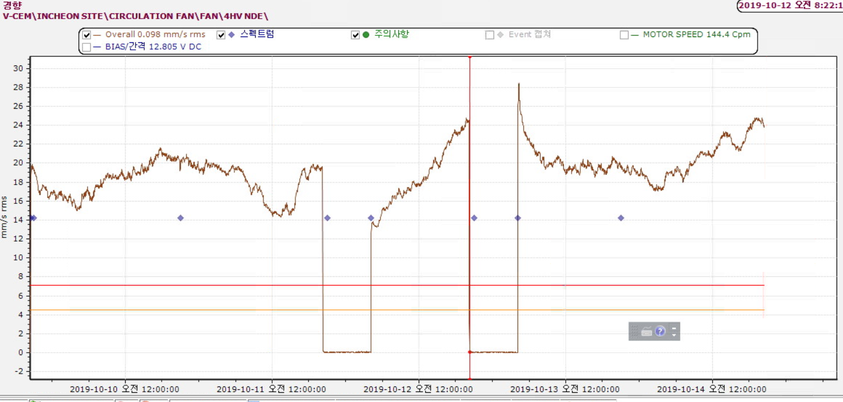

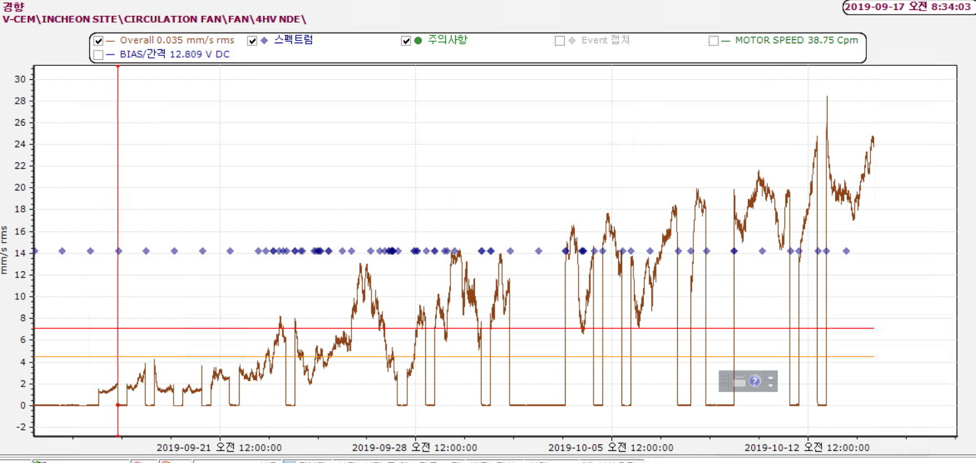

써팬진동
